상품제안서
레빗 iU1 사원증 카드홀더 USB 3.0 | 상품코드: S00966

 |  |  |  |  |  |  | 02-713-8555 | www.synergygift.co.kr
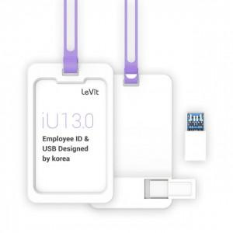

【상세/제작정보】

【인쇄/포장옵션】 | 풀칼라 / 포장지포장

【공급단가】 | 수량 | 50~ | 100~ | 500~ | 1,000~ | 2,000~
*VAT별도 | 16GB | 9,650원 | 9,420원 | 9,040원 | 8,800원 | 8,570원
 | 32GB | 11,700원 | 11,420원 | 10,950원 | 10,670원 | 10,390원
 | 64GB | 15,900원 | 15,520원 | 14,890원 | 14,500원 | 14,120원
 | 128GB | 27,270원 | 26,610원 | 25,520원 | 24,870원 | 24,210원

【상품 URL】 | https://www.synergygift.co.kr:443/src/goods_detail.php?gdno=18487

